总体说明
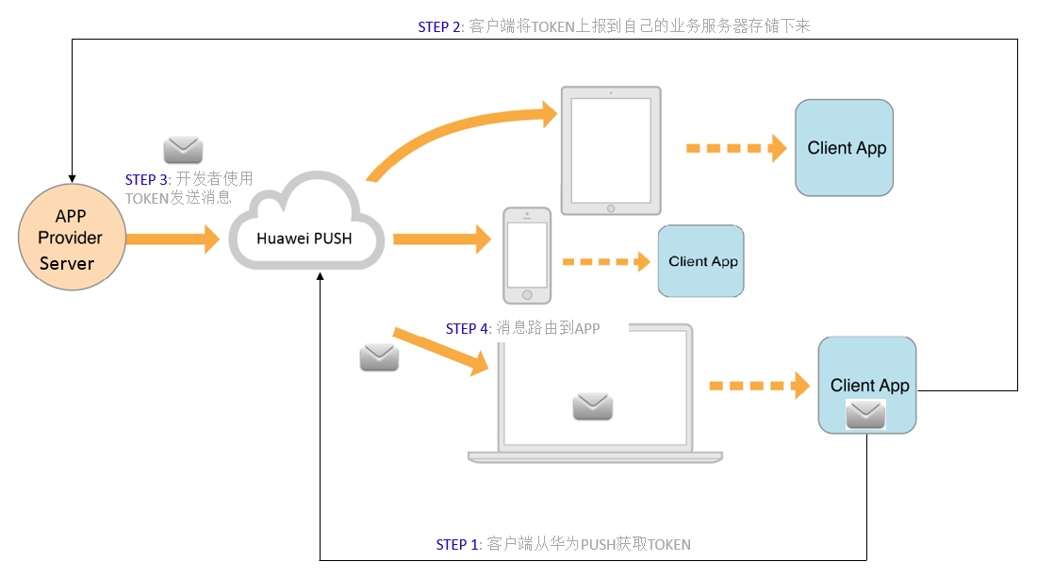
1、PUSH业务流程：

 |  |  |  |  | STEP1: 开发者的APP集成华为PUSH客户端SDK，调用华为PUSH TOKEN接口获取到TOKEN；

 |  |  |  |  | STEP 2: 开发者的APP对于获取到的华为PUSH TOKEN需要保存到开发者自己的服务器上；

 |  |  |  |  | STEP 3: 开发者使用服务器上保存的TOKEN到Hauwei PUSH平台进行鉴权，并获取路由机制；

 |  |  |  |  | STEP 4: 消息携带的TOKEN作为鉴权和路由机制会通过华为PUSH平台将消息发送到最终用户设备上；

 |  |  |  |  | PUSH TOKEN是华为PUSH平台分配个一个特定设备上APP的路由和鉴权信息，开发者使用华为PUSH TOKEN可以将消息通过华为PUSH平台路由到特定设备的特定APP。

2、PUSH服务器部署情况
节点 | 覆盖地区 | 每日上报数据量 | 每日活跃设备量 | 每日新增设备量 | 每日文件大小 | 处理
北京 | 中国、非洲，南美
香港 | 亚太、中东北非、中亚
荷兰 | 欧洲、俄罗斯
美国 | 北美、墨西哥

3、各业务数据分布（中国）
业务 | 业务 | 每日上报数据量 | 占比 | 每日活跃设备量 | 上报频率 |  | 备注

4、消息样例

5、
site | product | 产品描述 | 局点描述 | 中国 | 香港 | 欧洲 | 美国

